記入例・注意事項
記入例・注意事項
※注意事項※
・見積書の内訳について記載してください。
・ のセルのみ入力してください。（ のセルの計算式があるため手入力しないでください。）
・空欄の行がある場合は削除せずにそのまま提出してください。
・行を追加する必要がある場合は、SIIへご連絡ください。
・設定済みの数式や関数の変更や削除は行わないでください。
※本様式の入力に関して不明点がある場合は、SIIへご連絡ください。
※指定書式を使用しない場合で、経費の粒度が不明瞭な項目については、指定書式の内訳書で再作成を求める場合があります。
※こちらはあくまで記載例ですので、費目ごとの補助対象内外は審査で確認させていただきます。
見積書ごとに見積内訳書を作成してください。
基本、税抜きで入力してください。
（消費税は最下部の「消費税 合計」にまとめて入力してください）
業務産業用蓄電システムに係る経費、IoT化関連機器に
係る経費は、分離して見積内訳書を作成してください。
【業務産業用蓄電システム】見積内訳書
 | 見積発行者（会社名） | 見積書番号
 | A株式会社 | A

業務産業用蓄電システム
項番 | 品名 | 型番 | 数量 | 単位 | 単価（円） | 合価（円） 消費税抜き | 備考 | 補助対象区分 | 経費内訳区分
1 | ①設計費
1-1 | 実施設計費 |  | 10 | 人工 | 22,000 | 220,000 |  | 補助対象 | 実施設計費
各経費内訳は、右表の区分に従って、プルダウンにより選択してください。
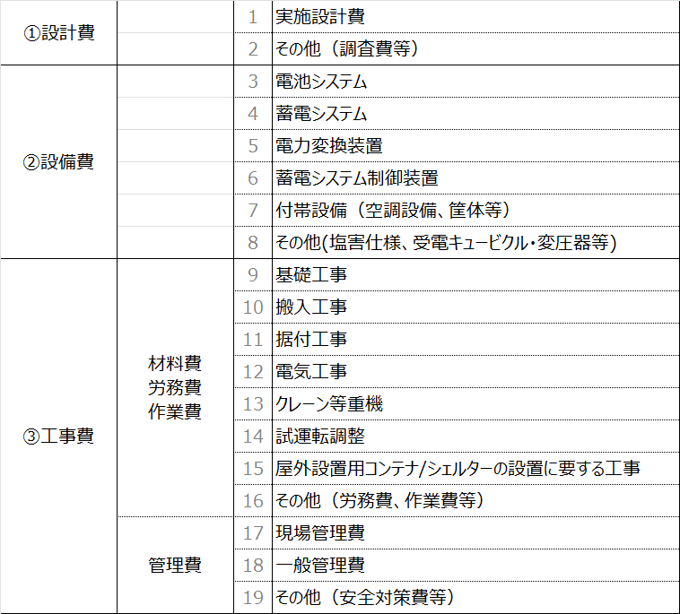
1-2 | 調査費 |  | 2 | 人工 | 22,000 | 44,000 |  | 補助対象外 | その他（調査費等）
 |  |  |  |  | 補助対象 | 220,000
 |  |  |  |  | 補助対象外 | 44,000
設備の見積書に「搬入工事（輸送費）」「試運転調整費」が含まれる場合は、「4工事費-労務費/作業費」に区分けしてください。
 |  |  |  |  | 小計 | 264,000
2 | ②設備費
2-1 | 電池システム | 12345-A | 1 | 台 | 33,500,000 | 33,500,000 |  | 補助対象 | 電池システム
2-2 | 電力変換装置（PCS） | 12345-ABC | 2 | 台 | 4,500,000 | 9,000,000 |  | 補助対象 | 電力変換装置
2-3 | 蓄電システム制御装置 | 56789-B | 1 | 台 | 3,000,000 | 3,000,000 |  | 補助対象 | 蓄電システム制御装置
2-4 | 付帯設備（コンテナ） | ABC-123 | 1 | 個 | 4,500,000 | 4,500,000 |  | 補助対象 | 付帯設備（空調設備、筐体等）
2-5 | その他（塩害仕様） | 12345-B | 1 | 個 | 1,000,000 | 1,000,000 |  | 補助対象 | その他 (塩害仕様、受電キュービクル・変圧器等)
 |  |  |  |  | 補助対象 | 51,000,000
 |  |  |  |  | 補助対象外 | 0
 |  |  |  |  | 小計 | 51,000,000
工事費は、「3材料費」「4労務費/作業費」「5管理費」に分けてください。
3 | ③工事費-材料費
3-1 | ケーブル | ABC150 | 10 | m | 11,100 | 111,000 |  | 補助対象 | 電気工事
3-2 | ケーブル | ABC1.5 | 32 | m | 250 | 8,000 |  | 補助対象 | 電気工事
3-3 | 電線 | AB100 | 15 | m | 22,000 | 330,000 |  | 補助対象 | 電気工事
3-4 | 電線 | AB1.5 | 15 | m | 800 | 12,000 |  | 補助対象 | 電気工事
3-5 | LANケーブル | ABCDEFG | 40 | m | 200 | 8,000 |  | 補助対象 | 電気工事
補助対象、補助対象外をプルダウンにより選択してください。
※同じ品目でも補助対象と補助対象外に分かれる場合は行を分けて入力してください。
3-6 | 硬質ポリエチレン管 | 123abc | 110 | m | 500 | 55,000 |  | 補助対象 | 電気工事
3-7 | 硬質ポリエチレン管 | 123abc | 32 | m | 500 | 16,000 |  | 補助対象外 | 電気工事
3-8 | 支持材 |  | 1 | 組 | 8,000 | 8,000 |  | 補助対象外 | 電気工事
3-9 | 雑材消耗品 |  | 1 | 式 | 245,000 | 245,000 | 工事費✕〇％ | 補助対象外 | 電気工事
行が不足する場合は、行をコピーして挿入してください。
その際、補助対象、補助対象外、小計の計算範囲が
ずれないように注意してください。
 |  |  |  |  | 補助対象 | 524,000
 |  |  |  |  | 補助対象外 | 269,000
 |  |  |  |  | 小計 | 793,000
4 | ③工事費-労務費/作業費
4-1 | 基礎工事 |  | 14 | 人工 | 22,000 | 308,000 |  | 補助対象 | 基礎工事
１式の品目は、必ず、備考欄に内訳を記載してください。
4-2 | 輸送費（電池システム、PCS、蓄電システム制御装置、コンテナ） |  | 1 | 式 | 500,000 | 500,000 | 国内輸送(〇〇工場から現地設置場所まで、費用内訳：重機〇ｔ、@単価/日×〇日、労務費〇/日×〇日) | 補助対象 | 搬入工事
4-3 | 輸送費（電池システム、BMS、蓄電システム制御装置、コンテナ） |  | 1 | 式 | 1,000,000 | 1,000,000 | 国外輸送(〇〇工場から現地設置場所まで、費用内訳：重機〇ｔ、@単価/日×〇日、労務費〇/日×〇日) | 補助対象外 | 搬入工事
4-4 | 蓄電池部据付工事 |  | 50 | 人工 | 22,000 | 1,100,000 |  | 補助対象 | 据付工事
・法令等で認められるフェンス工事など補助対象の工事費用は、
「補助対象」及び「その他（労務費・作業費等）を選択してください。
・受電キュービクルやトランス等の基礎工事・搬入工事・据付工事・
電気工事・試運転調整、按分出来ない補助対象経費を含む補助対象外の費用は、
「補助対象外」及び「その他（労務費・作業費等）を選択してください。
4-5 | 配管・配線・結線工事 |  | 100 | 人工 | 22,000 | 2,200,000 |  | 補助対象 | 電気工事
4-6 | 配管・配線・結線工事 |  | 14 | 人工 | 22,000 | 308,000 |  | 補助対象外 | 電気工事
4-7 | クレーン |  | 14 | 人工 | 22,000 | 308,000 | 20t １台日 | 補助対象 | クレーン等重機
4-8 | 制御装置設置工事 |  | 18 | 人工 | 22,000 | 396,000 |  | 補助対象 | 据付工事
4-9 | 試運転調整費 |  | 72 | 人工 | 22,000 | 1,584,000 |  | 補助対象 | 試運転調整
4-10 | 交通誘導員 |  | 4 | 人工 | 20,000 | 80,000 |  | 補助対象 | その他（労務費、作業費等）
4-11 | 道路使用許可申請 |  | 2 | 回 | 15,000 | 30,000 |  | 補助対象 | その他（労務費、作業費等）
4-12 | 廃材処分費 |  | 1 | 回 | 200,000 | 200,000 | 廃材処分委託費用 | 補助対象外 | その他（労務費、作業費等）
 |  |  |  |  | 補助対象 | 6,506,000
 |  |  |  |  | 補助対象外 | 1,508,000
 |  |  |  |  | 小計 | 8,014,000
5 | ③工事費-管理費
5-1 | 現場管理費 |  | 1 | 式 | 900,000 | 900,000 | 工事原価✕●●％ | 補助対象 | 現場管理費
5-2 | 現場管理費 |  | 1 | 式 | 100,000 | 100,000 | 工事原価✕●●％ | 補助対象外 | 現場管理費
5-3 | 法定福利費 |  | 1 | 式 | 622,000 | 622,000 | 現場労務費に係る法定福利費の事業者負担分 @現場労務費×10％ | 補助対象 | その他（安全対策費等）
5-4 | 一般管理費 |  | 1 | 式 | 1,100,000 | 1,100,000 |  | 補助対象外 | 一般管理費
5-5 | 安全対策費 |  | 1 | 式 | 700,000 | 700,000 | 安全選任監視人: @単価×工数, 安全装備費:内訳(単価×数量 等) | 補助対象 | その他（安全対策費等）
 |  |  |  |  | 補助対象 | 2,222,000
 |  |  |  |  | 補助対象外 | 1,200,000
 |  |  |  |  | 小計 | 3,422,000
 | 工事費 合計（3+4+5)
 |  |  |  |  | 補助対象 | 9,252,000
 |  |  |  |  | 補助対象外 | 2,977,000
 |  |  |  |  | 小計 | 12,229,000
補助対象 合計 |  |  |  |  |  | 60,472,000
補助対象外 合計 |  |  |  |  |  | 3,021,000
補助対象・対象外 合計（税抜） |  |  |  |  |  | 63,493,000 | 項番1、2、3、4、5の合計金額となります
消費税 合計 |  |  |  |  |  | 6,349,300 | 消費税合計は本項目に手入力してください ※小数点以下は入力不可
補助対象・対象外 合計（税込） |  |  |  |  |  | 69,842,300

